Planilha1
 |  |  | 客户编号：U-20
型号 | 内控尺寸 | 尺寸要求 | 包装要求 | 名称 | 含税价格 | 数量（） | TOTAL | 油脂要求
16007 C3 | 35,00 mm | (d 35 x D 62 x B 9) | 工业包装/中性外盒 | 轴承 |  | 2000 | 0
16007 C3 | 36,00 mm | (d 36 x D 62 x B 9) | 工业包装/中性外盒 | 轴承 |  | 2000 | 0
16007 C3 | 38,00 mm | (d 38 x D 62 x B 9) | 工业包装/中性外盒 | 轴承 |  | 2000 | 0
16008 C3 | 40,00 mm | (d 40 x D 68 x B 9) | 工业包装/中性外盒 | 轴承 |  | 2000 | 0
6010 2RSC3 | 50,00 mm | (d 50 x D 80 x B 16) | 工业包装/中性外盒 | 轴承 |  | 6000 | 0 | Stabutherm GH 462
6010 2RSC3 | 52,40 mm | (d 52,40 x D 80 x B 16) | 工业包装/中性外盒 | 轴承 |  | 6000 | 0 | Stabutherm GH 462
6011 2RSC3 | 55,00 mm | (d 55x D 90 x B 18) | 工业包装/中性外盒 | 轴承 |  | 6000 | 0 | Stabutherm GH 462
6012 2RSC3 | 60,00 mm | (d 60x D 90 x B 18) | 工业包装/中性外盒 | 轴承 |  | 6000 | 0 | Stabutherm GH 462
6013 2RSC3 | 63,52 mm | (d 63,52 x D 100 x B 18) | 工业包装/中性外盒 | 轴承 |  | 6000 | 0 | Stabutherm GH 462
6014 2RSC3 | 70,00 mm | (d 70 x D 110 x B 20) | 工业包装/中性外盒 | 轴承 |  | 6000 | 0 | Stabutherm GH 462
6014 2RSC3 | 69,85 mm | (d 69,85 x D 110 x B 20) | 工业包装/中性外盒 | 轴承 |  | 6000 | 0 | Stabutherm GH 462
6015 2RS C3 | 75,00 mm | (d 75 x D 115 x B 20) | 工业包装/中性外盒 | 轴承 |  | 6000 | 0 | Stabutherm GH 462
6208 ZZ C3 | 40,00 mm |  | 工业包装/中性外盒 | 轴承 |  | 6000 | 0 | Stabutherm GH 462
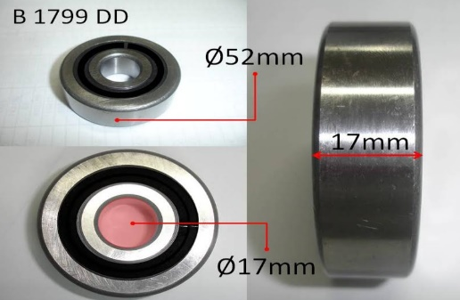
6208 2RS C3 | 40,00 mm |  | 工业包装/中性外盒 | 轴承 |  | 6000 | 0 | Stabutherm GH 462
6210 ZZ C3 | 50,00 mm | (d 50 x D 90 x B 20) | 工业包装/中性外盒 | 轴承 |  | 12000 | 0 | Stabutherm GH 462
6210 2RSC3 | 50,00 mm | (d 50 x D 90 x B 20) | 工业包装/中性外盒 | 轴承 |  | 30000 | 0 | Stabutherm GH 462
6210 2RSC3 | 52,40 mm | (d 52,40 x D 90 x B 20) | 工业包装/中性外盒 | 轴承 |  | 10000 | 0 | Stabutherm GH 462
6304 2RS/NR | 20,00 mm | (d 20 x D 52 x B 15) | 工业包装/中性外盒 | 轴承 |  | 1500 | 0
6307 ZNR | 35,00 mm | (d 35 x D 80 x B 21) | 工业包装/中性外盒 | 轴承 |  | 500 | 0
6207 2RS |  |  | 工业包装/中性外盒 | 轴承 |  | 2000 | 0
6302 2RS |  |  | 工业包装/中性外盒 | 轴承 |  | 2000 | 0
B 1799 DD |  | (d 17 x D 52 x B 17) | 工业包装/中性外盒 | 轴承 |  | 1000 |  | B 1799 DD
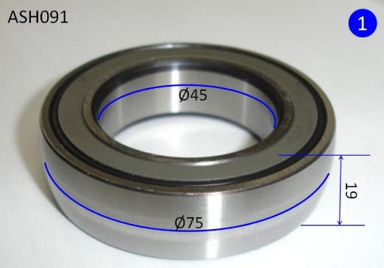
F 125091.18 |  | (d 45 x D 75 x B 19) | 工业包装/中性外盒 | 轴承 |  | 1000 |  | ASH 091
88107 2RS |  |  | 工业包装/中性外盒 | 轴承 |  | 12000 | 0 | RLSQ2 / Multemp SRL
88507 2RS |  |  | 工业包装/中性外盒 | 轴承 |  | 12000 | 0 | RLSQ2 / Multemp SRL
88508 2RS |  |  | 工业包装/中性外盒 | 轴承 |  | 12000 | 0 | RLSQ2 / Multemp SRL
88509 2RS |  |  | 工业包装/中性外盒 | 轴承 |  | 12000 | 0 | RLSQ32/ Multemp SRL
88510 2RS |  |  | 工业包装/中性外盒 | 轴承 |  | 12000 | 0 | RLSQ2 / Multemp SRL
88512 2RS |  |  | 工业包装/中性外盒 | 轴承 |  | 12000 | 0 | RLSQ32/ Multemp SRL
DAC 39720037 |  |  | 工业包装/中性外盒 | 轴承 |  | 20000 | 0
DAC 35680037 |  |  | 工业包装/中性外盒 | 轴承 |  | 10000 | 0
DAC 39680037 |  |  | 工业包装/中性外盒 | 轴承 |  | 10000 | 0
DAC 34660037 |  |  | 工业包装/中性外盒 | 轴承 |  | 10000 | 0
6201-ZZC3 Z2V2 EMQ |  |  | 工业包装/中性外盒 | 轴承 |  | 40000 | 0 | Polyrex
6200 ZZ Z1V1 |  |  | 工业包装/中性外盒 | 轴承 |  | 5000 | 0 | Polyrex
6202 ZZ Z1V1 |  |  | 工业包装/中性外盒 | 轴承 |  | 10000 | 0 | Alvania RLQ2
6203 ZZ Z1V1 |  |  | 工业包装/中性外盒 | 轴承 |  | 3000 | 0 | Alvania RLQ2
6204 ZZ Z1V1 | 20,00 mm |  | 工业包装/中性外盒 | 轴承 |  | 2000 | 0 | Alvania RLQ2
6205 ZZ Z1V1 | 25,00 mm |  | 工业包装/中性外盒 | 轴承 |  | 2000 | 0 | Alvania RLQ2
6206 ZZ Z1V1 | 30,00 mm |  | 工业包装/中性外盒 | 轴承 |  | 1000 | 0 | Alvania RLQ2
6301 ZZ Z2V2 |  |  | 工业包装/中性外盒 | 轴承 |  | 1000 | 0 | Polyrex
6302 ZZ Z2V2 |  |  | 工业包装/中性外盒 | 轴承 |  | 500 | 0 | Polyrex
608 ZZ Z1V1 | 08,00 mm |  | 工业包装/中性外盒 | 轴承 |  | 6000 | 0 | Alvania RLQ2
6002 ZZ Z1V1 | 10,00 mm |  | 工业包装/中性外盒 | 轴承 |  | 6000 | 0 | Alvania RLQ2
6003 ZZ Z1V1 | 15,00 mm |  | 工业包装/中性外盒 | 轴承 |  | 5000 | 0 | Alvania RLQ2
6004 ZZ Z1V1 | 20,00 mm |  | 工业包装/中性外盒 | 轴承 |  | 2000 | 0 | Alvania RLQ2
6005-2RSC3 Z2V2 | 25,00 mm |  | 工业包装/中性外盒 | 轴承 |  | 600 | 0 | Polyrex
6004-2RSC3 Z2V2 | 20,00 mm |  | 工业包装/中性外盒 | 轴承 |  | 600 | 0 | Polyrex

 | 交货期限 |  |  | 付款要求 |  |  | 采购总金额
 | 报价人 |  |  | 价格有效期 |  |  | 其他说明

采购单位：慈溪赛和进出口有限公司 |  |  |  |  | 供货单位：
办公地址：慈溪市白沙路街道永利大厦8楼 |  |  |  |  | 办公地址：
联系人：张柏军 总经理 |  |  |  |  | 联系人：
联系手机：180 6741 6666 |  |  |  |  | 联系手机：
电话：0574-6319 6918 |  |  |  |  | 电话：
传真：0574-6319 6916 |  |  |  |  | 传真：
微信：SILL168 |  |  |  |  | 微信：
采购日期：2018.11.23 |  |  |  |  | 报价日期：

